界面&功能
道具合成 |  |  |  | 功能基础规则

 | 功能入口 |  |  |  |  | 合成 相关基础规则和清单
 |  |  |  |  | 1.设计目的是什么 |  | 6功能点清单
 | 1.主界面右侧图标入口进入 |  |  |  | ▶ | 提供道具合成功能 | 模块 | 类型 | 内容 | 优先级
 |  |  |  |  | ▶ | 对可合成道具进行分类显示 | 技能界面 | UI和资源 | 合成界面UI主入口图标 | 1
 |  |  |  |  | 2.基本规则 |  |  | UI和资源 | 合成页签UI界面 | 1
 |  |  |  |  | ▶ | 达到一定等级后功能开放 |  | UI和资源 | 背景底图 | 1
 |  |  |  |  | ▶ | 以三个材料合成对应道具 |  | 功能逻辑 | 功能开放 | 3
 |  |  |  |  | ▶ | 除材料需要消耗基础货币 |  | 功能逻辑 | 合成道具类型分类显示 | 1
 |  |  |  |  |  |  |  | 功能逻辑 | 合成道具消耗 | 1
 |  |  |  |  | 3.解锁方式 |  |  | 功能逻辑 | 合成道具配方配置 | 1
 |  |  |  |  | ▶ | 主界面，影响各功能功能开放

合成界面

 | 合成界面设计

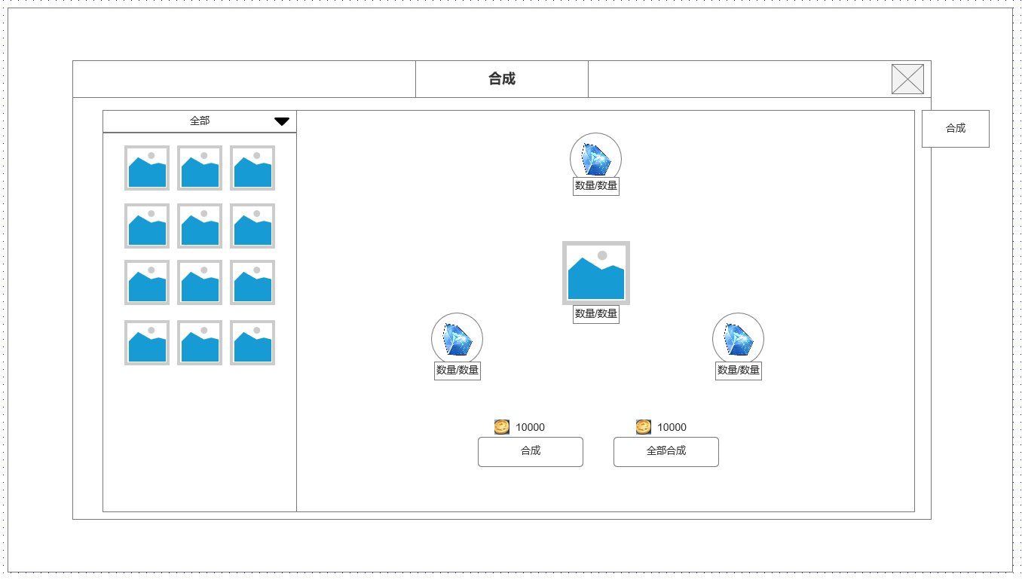
 |  | 1.合成道具清单
 |  | ▶ | 显示合成道具分类：全部，道具类型1，道具类型2
 |  | ▶ | 显示可合成道具列表

 |  | 2.合成配方信息
 |  | ▶ | 显示合成目标道具图标及可合成数量
 |  | ▶ | 显示合成目标所需材料图标及数量：（当前持有/合成消耗）

 |  | 3.合成按钮
 |  | ▶ | 合成1个当前道具按钮及消耗基础货币数量
 |  | ▶ | 合成全部道具按钮及消耗基础货币数量

1
2

3

未标注界面示意图

参考界面

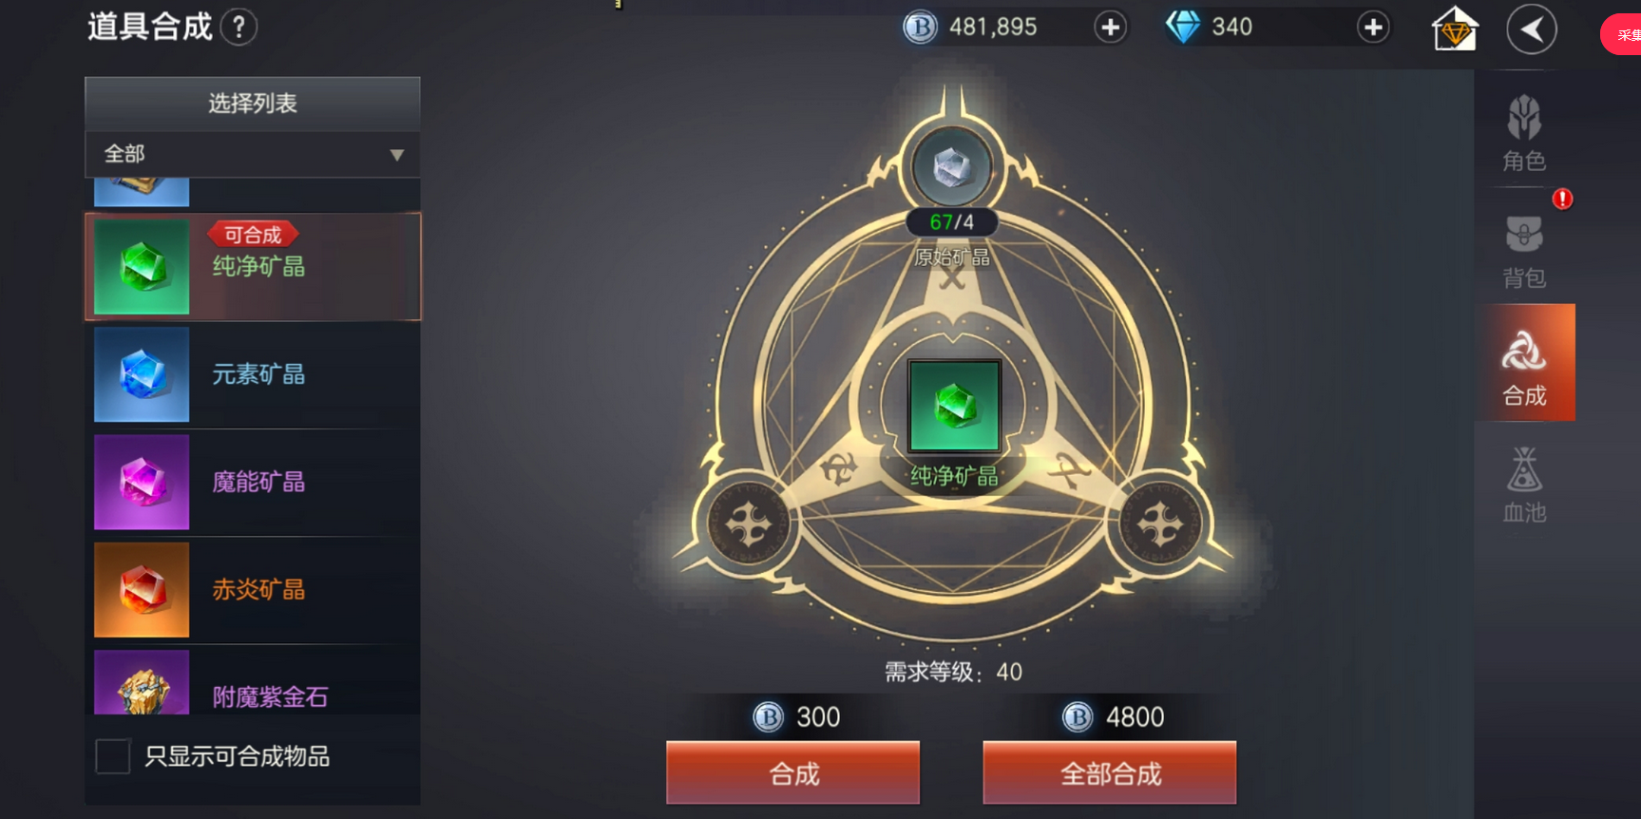

参考界面

